Sheet1
i
$$a_{i}$$
$ε_{i}$=$a_{i}$-$a_{tb}$
$$ε_{i}^{2}$$
Lần đo | Kết quả đo | Sai số dư | SSD bình phương | Check |  |  |  |  |  | Tự nhập
1 | 6.196 | 0.098 | 0.009604 |  | n = | 20 |  |  | Số chữ số sau dấu phẩy của giá trị đo = | 3
2 | 6.196 | 0.098 | 0.009604
$\sum_{i=1}^{n}{a_{i}}$ =
3 | 6.118 | 0.02 | 0.0004 |  |  | 121.96
$a_{tb}$ = $\frac{1}{n}\sum_{i=1}^{n}{a_{i}}$ =
4 | 6.196 | 0.098 | 0.009604
5 | 6.118 | 0.02 | 0.0004 |  |  | 6.098
6 | 6.039 | -0.059 | 0.003481
7 | 6.039 | -0.059 | 0.003481
8 | 6.039 | -0.059 | 0.003481
9 | 6.039 | -0.059 | 0.003481
10 | 6.039 | -0.059 | 0.003481
$$\sum_{i=1}^{n}{\left|ε_{i}\right|}$$
11 | 6.118 | 0.02 | 0.0004
12 | 6.039 | -0.059 | 0.003481 |  | = | 1.18
d = $\frac{1}{\sqrt{n(n−1)}}\sum_{i=1}^{n}{\left|ε_{i}\right|}$ =
13 | 6.118 | 0.02 | 0.0004
14 | 6.039 | -0.059 | 0.003481 |  |  | 0.060533 | 6d = | 0.363198
15 | 6.118 | 0.02 | 0.0004
16 | 6.196 | 0.098 | 0.009604
$\sum_{i=1}^{n}{ε_{i}^{2}}$ =
17 | 6.196 | 0.098 | 0.009604
18 | 6.039 | -0.059 | 0.003481 |  |  | 0.08483
19 | 6.039 | -0.059 | 0.003481
$σ$ = $\sqrt{\frac{\sum_{i=1}^{n}{ε_{i}^{2}}}{n−1}}$ =
20 | 6.039 | -0.059 | 0.003481
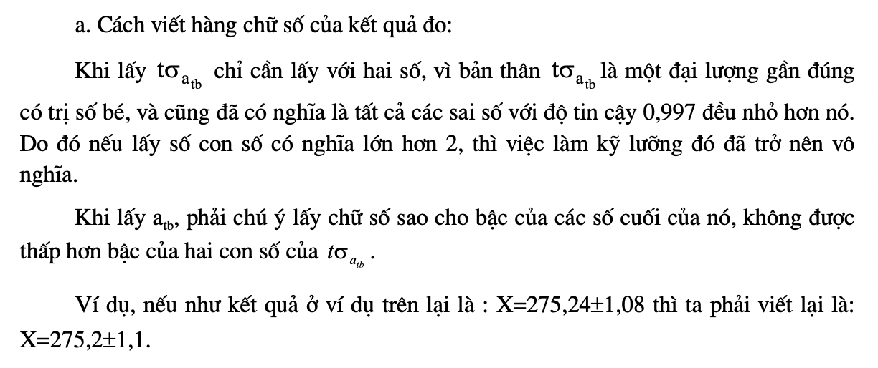
0 |  | 0 | 0 |  |  | 0.066819
0 |  | 0 | 0 |  |  |  | t = | 3
$σ_{a_{tb}}$ = $\frac{σ}{\sqrt{n}}$ =
0 |  | 0 | 0
0 |  | 0 | 0 |  |  | 0.014941
0 |  | 0 | 0
0 |  | 0 | 0
0 |  | 0 | 0
0 |  | 0 | 0 |  | Xác định kết quả phép đo:
0 |  | 0 | 0
$X= a_{tb}$ $±$ $tσ_{a_{tb}}$ =
0 |  | 0 | 0 |  |  | 6,098 ± 0,044823

